プルリクエストコメント抽出
プルリクエストコメント抽出ツール

 |  |  | プルリクエスト | 1 | コメントを抽出する対象となるプルリクエストのIDです。

 |  |  | レビュー回数 | 1 | レビュー対象成果物に対するレビュー回数です。

 |  |  | 指摘クローズ | 07/31山田 | プルリクエスト上でコメントをクローズしている場合に転記する文言です。

 |  |  | 工程 | PG/UT | レビュー記録票のヘッダーやサマリーに転記される工程です。

 |  |  | レビュア | 山田 | レビュー記録票のヘッダーやサマリーに転記されるレビュアです。※

 |  |  | レビュイ | 佐藤 | レビュー記録票のヘッダーやサマリーに転記されるレビュイです。

 |  |  | 成果物種類

 |  |  | ※レビュアが複数人の場合は転記後に手動でレビュー記録票を修正してください

 | コメントの転記ルール詳細

 | ソースコードの差分に付けられたコメントをレビュー指摘事項として抽出します。

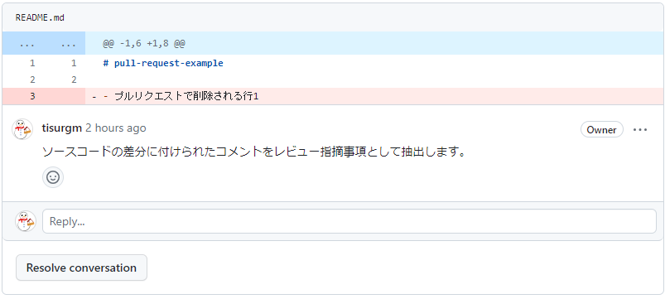

 | ソースコードの差分に付けられたコメントへの返信を対応内容として抽出します。

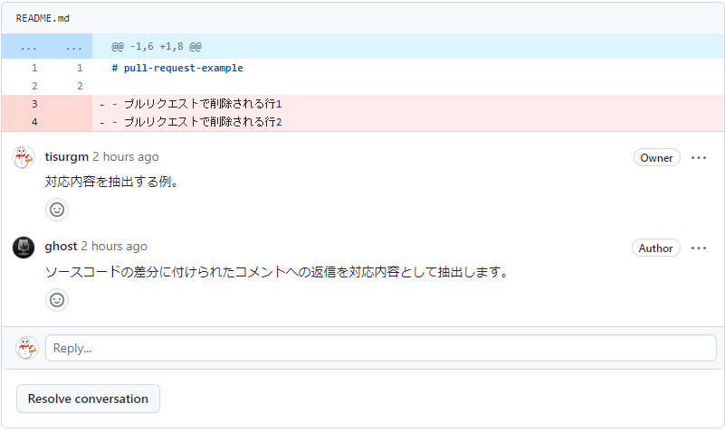

 | スレッド内のやり取りはレビュアのコメントをレビュー指摘事項、レビュイのコメントを対応内容としてまとめて転記します。

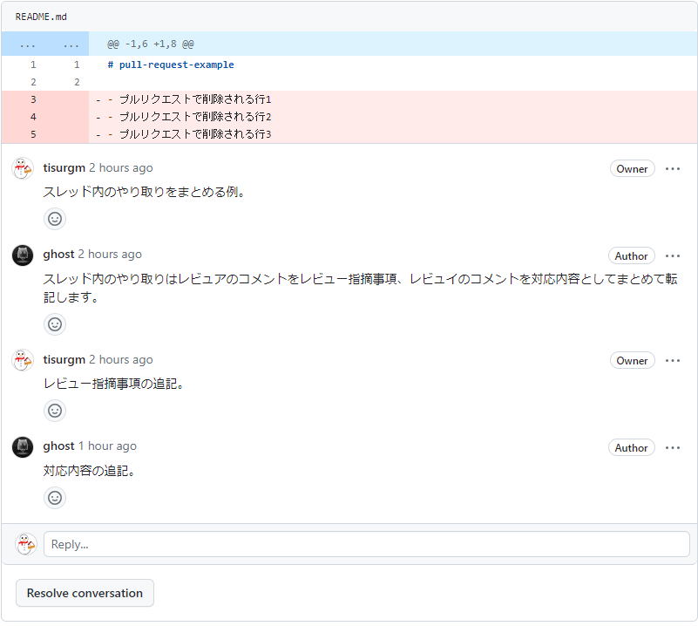

 | Resolve conversationボタンを押してスレッドを解決したら指摘をクローズしたとみなします。

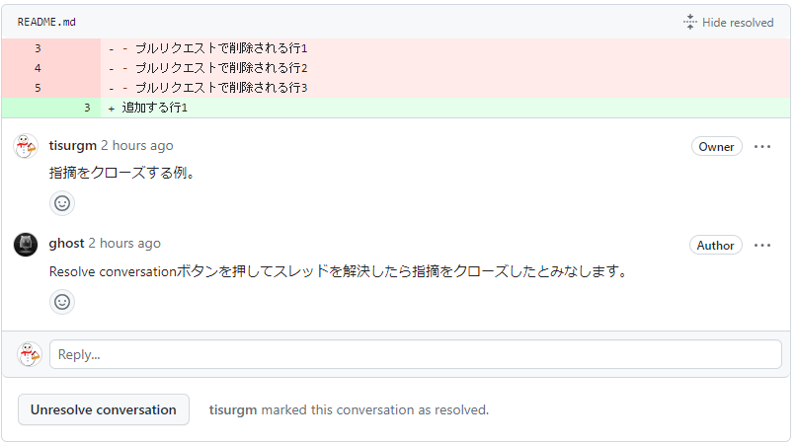

Resolve conversationボタンが押されてスレッドが解決済みになっている。
指摘をクローズ済みとみなし、本シートF8へ設定した値を記入する。

 | 1行目がa, b, c, d, e, f, g, h, iのいずれか1文字だけの場合、指摘分類に対応したエイリアスだとみなします。その場合、レビュー記録票へはエイリアスに対応する指摘分類が転記されます。

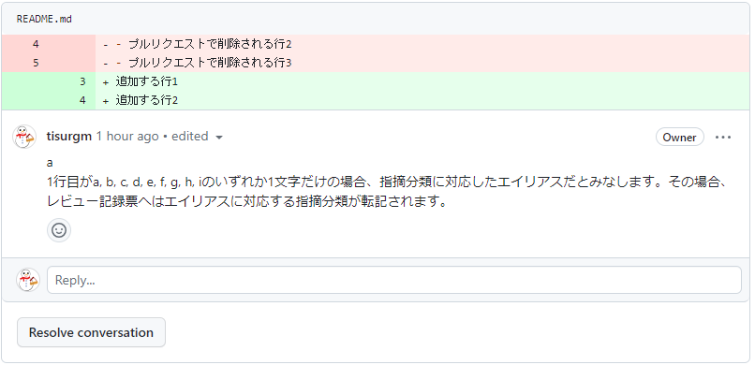

コメントの1行目に a とだけ書かれている。

本ツールの「指摘分類マッピング設定」シートに従い、指摘分類に変換して転記する

 | 指摘分類のエイリアスと実際の指摘分類との対応付けは次の通りです。

 | ソースコードの差分に付けたものではない、通常のコメントも抽出します。
 | 通常のコメントはスレッドを作れないため、チルダが2つだけの行の前後をそれぞれレビュアのコメント、レビュイのコメントとみなします。

 | ※GitLabは通常のコメントであってもスレッドを作れるため、スレッドでやりとりをしてください。

 | ソースコードの差分に付けたものではない、通常のコメントの1行目が「レビューn回目」であればレビュー日時情報が書かれたコメントだとみなします。

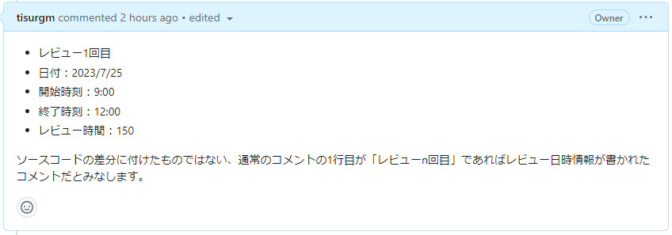
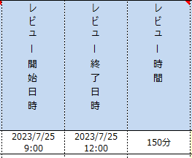

 | レビュー日時情報のフォーマットは以下の通りです。

 |  | レビューn回目 |  | ← レビュー回数
 |  | 実施日:yyyy/mm/dd |  | ← レビュー実施日 |  | ※「実施日:」などのラベルは省略しても可
 |  | 開始:hh:mm |  | ← レビュー開始時刻
 |  | 終了:hh:mm |  | ← レビュー終了時刻
 |  | レビュー時間:n |  | ← レビュー時間（分）

 | なお、レビュー時間より後ろの行に書いたコメントは無視されます。

基本設定
設定項目 | 設定値 | 設定値
Gitホスティングサービス/ソフトウェア | GitHub | 使用しているGitホスティングサービス/ソフトウェアです。
エンドポイント |  | プルリクエストの情報を取得するためのURLです（GitLabセルフホスティング版、GitBucket のみ設定が必要）。
オーガニゼーション | ti-review-support | Gitリポジトリが格納されているオーガニゼーションです（GitHub、GitBucket のみ設定が必要）。※1
リポジトリ | pull-request-example | Gitリポジトリの名前（GitHub、GitBucket）、またはGitリポジトリのID（GitLab）です。※2
プロキシ |  | プルリクエストの情報を取得する際に適用されるプロキシです。プロキシは http://proxy.example.com:3128 といったURL形式で設定してください。
追記時のプレフィックス | （追記） | 1つのスレッドに付けられた複数のコメントをまとめる際に用いられる文言です。※3
デリミタ | ~~ | 1つのコメント内で指摘事項と対応内容を分けるために用いられる記号です（GitHub、GitBucket のみ設定が必要）。※4
アクセストークン |  | プルリクエストの情報を取得する際に用いられる認証情報です。※5

※1 GitBucketでは「オーガニゼーション（organization）」ではなく「グループ（group）」と表現されています。
※2 GitLabではGitリポジトリごとに「Project ID」が割り当てられます。この値を設定してください。
※3 1つのスレッドに付けられた複数のコメントをまとめる例を示します。
※4 GitHub と GitBucket ではスレッド形式ではない単一のコメントが書けます。
単一のコメントを使用する場合、レビュー指摘事項と対応内容はデリミタによって分けられます。
例）
※5 GitHub と GitLab は次のページにしたがってアクセストークンを作成し、それを設定してください。
・GitHub https://docs.github.com/ja/authentication/keeping-your-account-and-data-secure/managing-your-personal-access-tokens#personal-access-token-classic-%E3%81%AE%E4%BD%9C%E6%88%90
スコープは repo を選択してください。
・GitLab https://docs.gitlab.com/ee/user/profile/personal_access_tokens.html#create-a-personal-access-token
スコープは read_api を選択してください。
GitBucket はユーザー名とパスワードをコロンで繋いだものを設定してください。
例えばユーザー名が yamada.taro でパスワードが pass1234 の場合、アクセストークンには yamada.taro:pass1234 を設定してください。

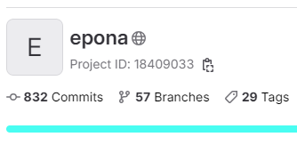

この値を設定する。

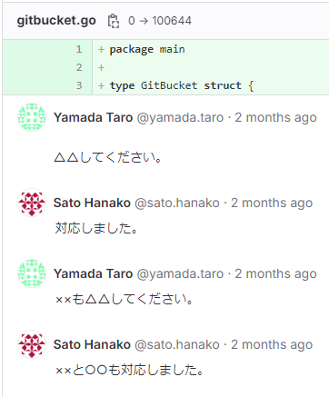

プレフィックスが付いている。
プレフィックスが付いている。

デリミタよりも上はレビュアの指摘コメント
~~
デリミタよりも下はレビュイの対応コメント

ユーザー名マッピング設定
Gitホスティングサービス/ソフトウェア上で扱われるユーザーと、レビュー記録票へ書き出す名前を対応付けます。
例えばGitHubでは yamada.taro や sato.hanako といったユーザー名が使用されますが、レビュー記録票へは 山田 や 佐藤 といった名前を記載したい場合にこの設定を行ってください。
No | ユーザー | レビュー記録票へ転記する名前
1 | yamadataro7974 | 山田
2 | satohanako7368 | 佐藤
3
4
5
6
7
8
9
10
11
12
13
14
15
16
17
18
19
20
21
22
23
24
25
26
27
28
29
30

指摘分類マッピング設定
エイリアス | 指摘分類
a | 01_要件漏れ
b | 02_要件誤り
c | 11_機能・仕様漏れ
d | 12_機能・仕様誤り
e | 21_設計・ドキュメント規約違反
f | 22_記述誤り
g | 91_疑問点、確認
h | 92_改善要望
i | 93_仕様変更

メモ機能で指摘事項を記入するときに指定する指摘分類エイリアスを実際の指摘分類に対応付ける設定です。
例えば次の場合、指摘分類エイリアスは「g」、実際の指摘分類は「01_要件漏れ」です。
指摘分類エイリアスは「a」から「i」までの9種類が使えます。
実際の指摘分類が9種類よりも多い場合、よく使う9種類を厳選し、対応付けてください。
もし対応付けた9種類以外の指摘分類を使用したい場合は、レビューが完了し、本ツールによる転記を済ませた後に手動で指摘分類を設定してください。

